Фото
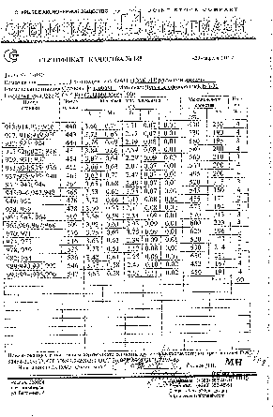
ЛОТ № 69-20

ГИД | Товар

